VENDAS
Configuracao
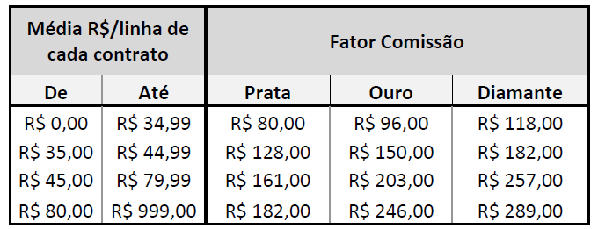
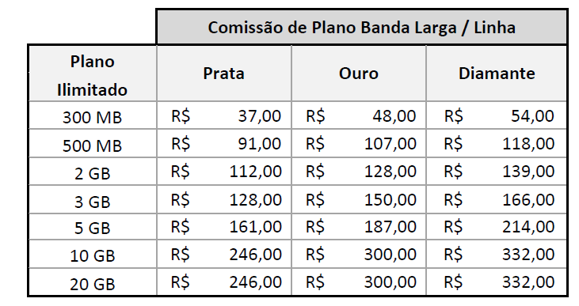

 |  |  | LEGENDA/STATUS | QTD LINHAS NOVAS | QTD LINHAS BASE
 |  |  | ANÁLISE DE CRÉDITO |  |  |  |  |  | TIPO DE PEDIDO | Vlr R$ | META DA REVENDA (R$ 30.000,00)
CÓDIGO DA REVENDA (COD. MOBILE): | NS06 |  | CANCELADO |  |  |  |  |  | RECEITA DE RENOVAÇÃO | R$ 10,078.37
Comissão
RAZÃO SOCIAL DA REVENDA: | ELO COMUNICAÇÃO LTDA EPP |  | EM FILA DE INPUT |  |  |  |  |  | RECEITA DE INCREMENTO + TT + RECEITA DE RENOVAÇÃO | R$ 3,644.08 | R$ 3,644.05 |  |  |  |  |  |  |  |  |  |  |  |  |  |  |  |  |  |  |  |  |  |  |  |  |  |  |  |  |  |  |  | Chamado no IW-PRD |  |  |  |  |  | SP1 | Complementar | COTAÇÃO NÃO REMUNERADA | Pagamento realizado corretamente.
GERENTE DE CANAL: | FLÁVIA GONÇALVES CAIXETA |  | FATURADO | 151 | R$ 155.00 |  |  |  | RECEITA DE LINHA NOVA | R$ 10,302.58 | R$ 10,302.58 |  |  |  |  |  |  |  |  |  |  |  |  |  |  |  |  |  |  |  |  |  |  |  |  |  |  |  |  |  |  |  | Data recebida |  |  |  |  |  | SP2 | Fechamento Janeiro/ 14 | AUSÊNCIA DE LINHAS NO CÁLCULO DE REMUNERAÇÃO | Exceção aprovada por DARC.
CLASSIFICAÇÃO: | Diamante |  | PENDENTE CLARO |  |  |  |  |  | RECEITA DE BANDA LARGA | R$ 470.95 | R$ 470.95 |  |  |  |  |  |  |  |  |  |  |  |  |  |  |  |  |  |  |  |  |  |  |  |  |  |  |  |  |  |  |  | Data respondida |  |  |  |  |  | RJ/ES | Fechamento Fevereiro/ 14 | COTAÇÃO PAGA PARCIALMENTE | Linha(s) não ativa(s) no sistema Mobile.
MÊS DE REFERÊNCIA: | MAIO |  | PENDENTE CONSULTOR |  |  |  |  |  | RECEITA TOTAL | R$ 24,495.98 | R$ 14,417.58 |  |  |  |  |  |  |  |  |  |  |  |  |  |  |  |  |  |  |  |  |  |  |  |  |  |  |  |  |  |  |  | Regional | Selecionar |  |  |  |  | MG | Fechamento Março/ 14 | TIPO DO PEDIDO INCORRETO | Linha(s) não ativa(s) no sistema Mobile para este cliente.
 |  |  | REJEITADO CRÉDITO |  |  |  |  |  |  |  |  |  |  |  |  |  |  |  |  |  |  |  |  |  |  |  |  |  |  |  |  |  |  |  |  |  |  |  |  |  |  |  | Pago no extrato | Selecionar |  |  |  |  | PR/SC | Fechamento Abril/ 14 | SEGMENTO DO CLIENTE INCORRETO | Linha(s) remunerada(s) anteriormente através de cotação complementar.
 |  |  | VALIDAÇÃO CLARO |  |  |  |  |  |  |  |  |  |  |  |  |  |  |  |  |  |  |  |  |  |  |  |  |  |  |  |  |  |  |  |  |  |  |  |  |  |  |  |  |  |  |  |  |  | RS | Fechamento Maio/ 14 | RECEITA DO CONTRATO INCORRETA | Linha(s) sem offer de renovação no sistema Mobile.
 |  |  |  |  |  |  |  |  |  |  |  |  |  |  |  |  |  |  |  |  |  |  |  |  |  |  |  |  |  |  |  |  |  |  |  | RETORNO CLARO |  |  |  |  |  |  |  |  |  |  |  | Controle Interno |  |  |  | CO | Fechamento Junho/ 14 | ARPU INCORRETO | Problema de base - Estorno de comissão indevido.
BKO | PLANO | % TOP REGIONAL | RECEITA BASE | RECEITA INCREMENTADA | COMISSAO TABELA 1 | COMISSAO TABELA 2 | COMISSAO TABELA 3 | TOTAL COMISSAO | DATA DO RECEBIMENTO | DATA DO INPUT | DATA DA ÚLTIMA ALTERAÇÃO | STATUS | NÚMERO DA COTAÇÃO/ PEDIDO | RAZÃO SOCIAL | CNPJ | CONSULTOR | TIPO CONSULTOR | SEGMENTO DO CLIENTE | TIPO DE PEDIDO | TIPO DO PLANO | FAIXA | QTD LINHAS NOVAS | MÉDIA/LINHA | QTD LINHAS BASE | MÉIDA/LINHA | COMISSÃO LINHA | OBSERVAÇÃO | CONSULTOR ATIVO | ATIVO | QUANTIDADE DE LINHAS CONTESTADAS | TOTAL R$ CONTESTADO AACE | MOTIVO DA SOLICITAÇÃO | CONSIDERAÇÕES DO AACE | QUANTIDADE TOTAL DE LINHAS DO CONTRATO | VALOR TOTAL R$ DO CONTRATO | PARECER DA CLARO | JUSTIFICATIVA | QUANTIDADE DE LINHAS APTAS PARA REMUNERAÇÃO | RECEITA TOTAL APTA PARA REMUNERAÇÃO | QUANTIDADE DE LINHAS PAGAS ANTERIORMENTE | RECEITA PAGA ANTERIORMENTE | EXTRATO | FATOR CONSIDERADO NO EXTRATO | QUANTIDADE DE LINHAS PROCEDENTES | VALOR DA DIFERENÇA DE RECEITA | FATOR CONSIDERADO NA CONTESTAÇÃO | VALOR DE COMISSÃO PROCEDENTE | MOTIVO DA CONTESTAÇÃO |  |  |  | BA/SE | Fechamento Julho/ 14 | FATOR DE REMUNERAÇÃO INCORRETO | Problema de base - Estorno de subsídio indevido.
CRISTIANO | BANDA LARGA |  | R$ 280.00 | R$ - | R$ 196.00 | R$ 42.00 | R$ 42.00 | R$ 280.00 |  |  |  | FATURADO |  | OSAIR M. NUNES - ME | 01.347.178/0001-76 | BRUNO RIBEIRO DE PAIVA | PARCEIRO | PME | NOVO | DESC CLARO |  |  |  |  |  |  |  | BRUNO RIBEIRO DE PAIVA | PARCEIRO
CRISTIANO | BANDA LARGA |  | R$ 500.00 | R$ - | R$ 400.00 | R$ 75.00 | R$ 75.00 | R$ 550.00 |  |  |  | FATURADO |  | OSAIR M. NUNES - ME | 01.347.178/0001-76 | BRUNO RIBEIRO DE PAIVA | PARCEIRO | PME | NOVO | DESC CLARO |  |  |  |  |  |  |  | BRUNO RIBEIRO DE PAIVA | PARCEIRO
CRISTIANO | BANDA LARGA |  | R$ 2,000.00 | R$ - | R$ 2,200.00 | R$ 300.00 | R$ 300.00 | R$ 2,800.00 |  |  |  | FATURADO |  | OSAIR M. NUNES - ME | 01.347.178/0001-76 | BRUNO RIBEIRO DE PAIVA | PARCEIRO | PME | NOVO | DESC CLARO |  |  |  |  |  |  |  | BRUNO RIBEIRO DE PAIVA | PARCEIRO
...

